Hoja1
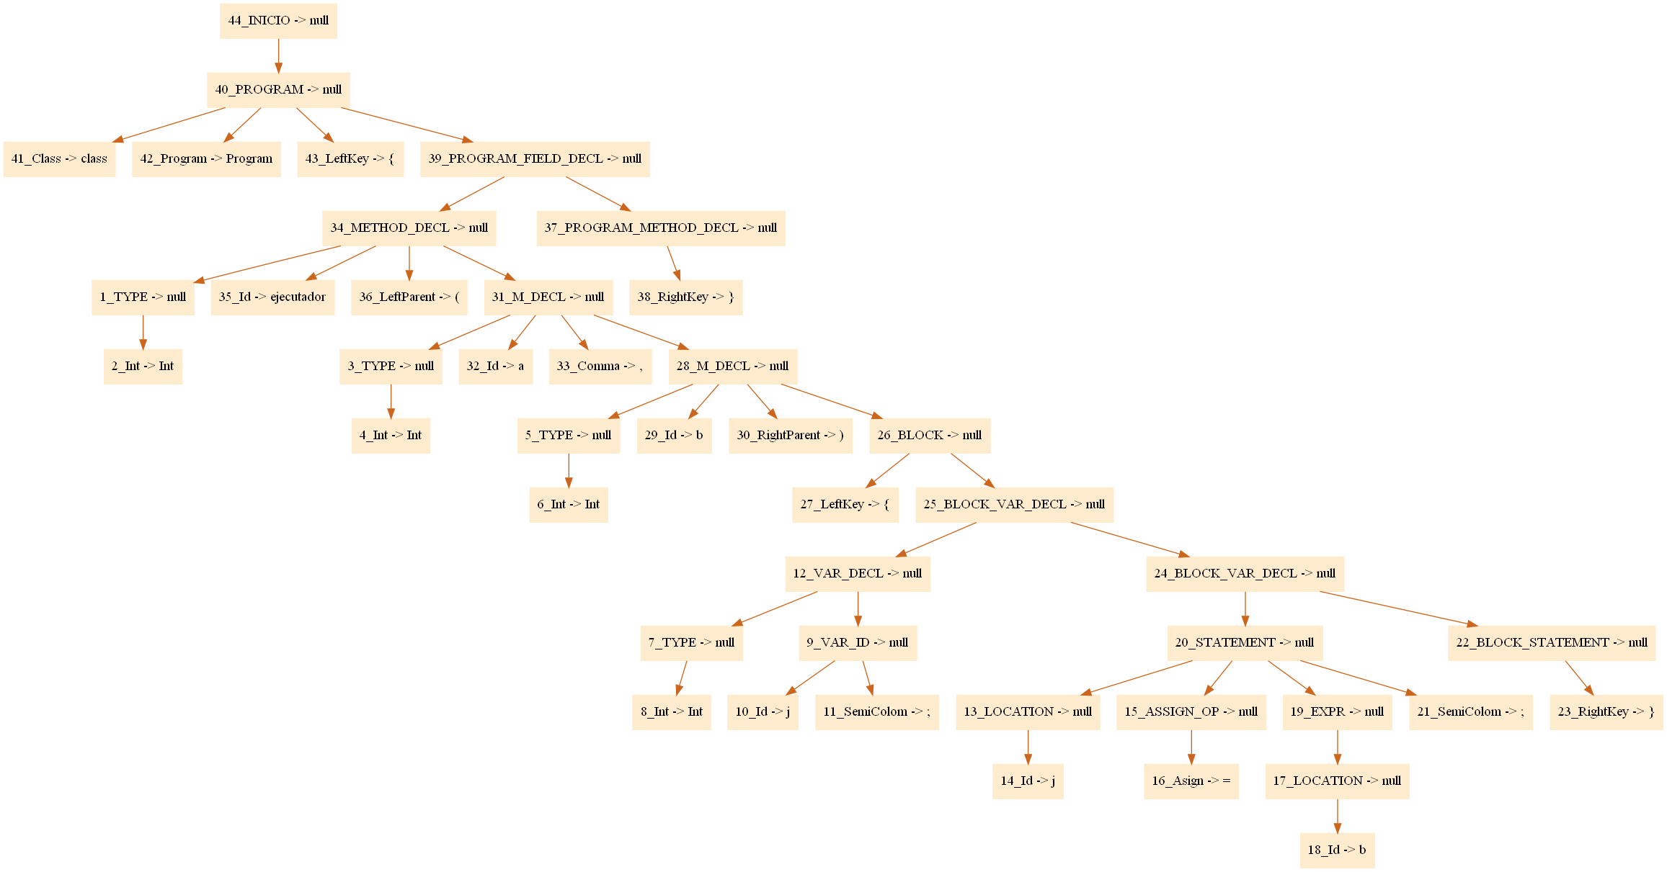
CODIGO |  |  |  | TABLA DE SIMBOLOS |  |  |  |  |  |  |  | TABLA DE PARAMETROS
class Program { |  |  |  | ID | Identifier | Type | Scope | Location | Method | Size |  | id | id_funcion | identifier | type
 |  |  |  | 1 | ejecutador | int | 1 | 3 | 1 | 0 |  | 2 | 1 | a | int
int ejecutador(int a, boolean b){ |  |  |  | 2 | a | int | 2 | 3 | 0 | 0 |  | 3 | 1 | b | int
int j; |  |  |  | 3 | b | int | 2 | 3 | 0 | 0
j = true; |  |  |  | 4 | j | int | 2 | 4 | 0 | 0
}
}

Encontramos un id y no es declaración, hacemos un lookup y
 |  |  | Verficamos si es variable normal |  |  |  |  | Esperamos un asign op |  |  | y guardamos su tipo
 |  |  | Verificamos si es una función
tipo | int
 |  |  | ;
operación | type

 |  |  |  |  | assig |  | lookup | int
 |  |  |  |  | add |  |  | boolean
 |  |  |  |  | resta
 |  |  |  |  |  |  | de | int_literal
 |  |  |  |  |  |  |  | int_boolean

assig |  | int
Stack de tipos

CODIGO |  |  |  | TABLA DE SIMBOLOS |  |  |  |  |  |  |  | TABLA DE PARAMETROS
class Program { |  |  |  | ID | Identifier | Type | Scope | Location | Method | Size |  | id | id_funcion | identifier | type
 |  |  |  | 1 | ejecutador | int | 1 | 3 | 1 | 0 |  | 2 | 1 | a | int
int ejecutador(int a, int b){ |  |  |  | 2 | a | int | 2 | 3 | 0 | 0 |  | 3 | 1 | b | int
int j; |  |  |  | 3 | b | int | 2 | 3 | 0 | 0
j = b + a; |  |  |  | 4 | j | int | 2 | 4 | 0 | 0
}
}

Encontramos un id y no es declaración, hacemos un lookup y
 |  |  | Verficamos si es variable normal |  |  |  |  | Esperamos un asign op |  |  | y guardamos su tipo
 |  |  | Verificamos si es una función
tipo | int
 |  |  | ; | Si encontramos el punto y coma y no hay en el stack, la línea cumplió con el análsis de tipos

add | int |  | int
assgin | int |  | int
Stack de tipos

CODIGO |  |  |  | TABLA DE SIMBOLOS |  |  |  |  |  |  |  | TABLA DE PARAMETROS
class Program { |  |  |  | ID | Identifier | Type | Scope | Location | Method | Size |  | id | id_funcion | identifier | type
 |  |  |  | 1 | numero | int | 1 | 3 | 1 | 0 |  | 2 | 1 | a | int
int numero (int a, boolean o){ |  |  |  | 2 | a | int | 2 |  | 0 | 0 |  | 4 | 3 | a | int
 |  |  |  | 3 | ejecutador | int | 1 | 3 | 1 | 0 |  | 5 | 3 | b | int
return a; |  |  |  | 4 | a | int | 3 | 3 | 0 | 0
} |  |  |  | 5 | b | int | 3 | 3 | 0 | 0
 |  |  |  | 6 | j | int | 3 | 4 | 0 | 0
int ejecutador(int a, int b){
int j;
j = b + numero(2, true) - b + numero(2, true);
}
}
Encontramos un id y no es declaración, hacemos un lookup y
 |  |  | Verficamos si es variable normal |  |  |  |  | Esperamos un asign op |  |  | y guardamos su tipo
 |  |  | Verificamos si es una función
tipo | Boolean
 |  |  | ; | Si encontramos el punto y coma y no hay en el stack, la línea de código cumplió con el análsis de tipos

 |  |  |  |  |  |  |  |  | if (a == 1 && boleanVerificador(1))
 |  |  |  |  |  |  |  | if será una bander

 |  |  |  |  |  |  |  |  | comparación de variable
comparador | int |  |  |  |  |  |  |  | funciones con boolean
funcion | int |  |  |  |  |  |  |  | apagaría el stack
funcion | boolean
add | int |  | int | funcion numero
assgin | int |  | int
Stack de tipos

 |  |  |  | int | int_literal
 |  |  |  | boolean | true o false

Pendientes de analizar
 | rerturn
 | for
 | debe haber un main en alguna parte del programa

for_cond | Boolean
for | Int
Stack de tipos

bandera de for |  | )

for i = 0, i < 4 {}

for
for_cond
if

